Hoja1
 |  |  |  |  |  | ANEXOS | a

CERTIFICADO DE ADHESIÓN AL SEGURO DE RESPONSABILIDAD CIVIL PARA CACERÍAS CONTRATADO POR KYREMA.

 |  |  |  | Nº de póliza: C8 R11 ……….
Tomador del Seguro: Kyrema, G-87943783. |  |  |  | Nº de Certificado:
Asegurado: |  |  |  | Fecha y hora de emisión:
DNI/CIF: |  |  | C.P. | Día de cobertura:
Dirección: |  |  |  | Teléfono:
Población: |  |  |  | Correo electrónico:
Datos de la cacería:
Tipo de cacería: |  | Finca o Mancha: (Matrícula)
Población: |  |  |  |  | C.P:
RESUMEN DE COBERTURAS Y GARANTÍAS DE LA PÓLIZA:

Se incluye:
La Responsabilidad Civil exigible al Asegurado en su calidad de organizador, arrendatario o usuario de las instalaciones, locales, y terrenos destinados a la actividad objeto del seguro.

La R. Civil por accidentes de tráfico producidos por los animales cinegéticos el día de la cacería colectiva de

Sumas Aseguradas:
Responsabilidad Civil de Explotación: (Límite por siniestro):

Kyrema ACREDITA que la persona, física o jurídica, citada bajo el epígrafe "asegurado" queda incorporada,

 | El Presidente de Kyrema |  |  |  |  | El Director General de Helvetia

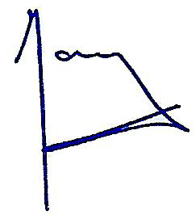

 | Manuel Martínez Casal |  |  |  |  | José María Paagman

 | copy

